Bénin
 | Bénin - COURBE DE TAUX 05/11/2021

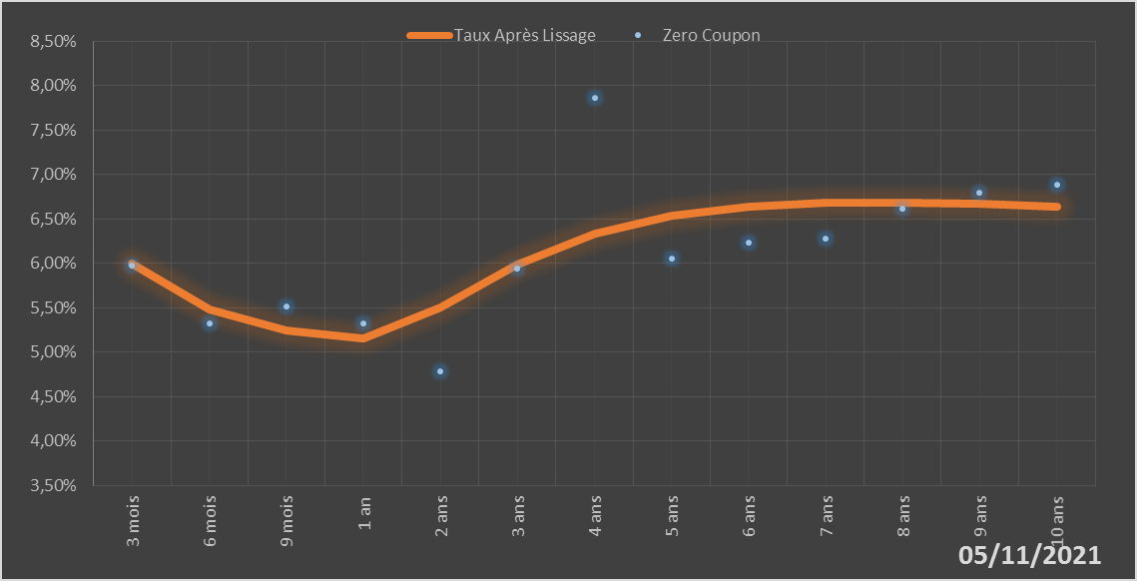
 |  | Maturité | Zero Coupon | Taux Après Lissage
 |  | 3 mois | 5.9724% | 5.9946%
 |  | 6 mois | 5.3251% | 5.4870%
 |  | 9 mois | 5.5162% | 5.2416%
 |  | 1 an | 5.3212% | 5.1617%
 |  | 2 ans | 4.7846% | 5.5050%
 |  | 3 ans | 5.9390% | 5.9926%
 |  | 4 ans | 7.8592% | 6.3325%
 |  | 5 ans | 6.0525% | 6.5334%
 |  | 6 ans | 6.2325% | 6.6388%
 |  | 7 ans | 6.2783% | 6.6831%
 |  | 8 ans | 6.6138% | 6.6895%
 |  | 9 ans | 6.7924% | 6.6728%
 |  | 10 ans | 6.8892% | 6.6426%

2021-11-05
oui

Bénin

